Full table
 | Kirtipur hospital (Baseline) |  |  |  | Patient dataset - Kirtipur hospital + # of additional hospitals |  |  |  |  |  |  | Kirtipur hospital (Baseline) |  |  | Using population estimate
Time threshold (hours) | Avg. travel time to Kirtipur Hospital (hours) | # of patients serviced | # of additional hosp | Time threshold (hours) | Avg. travel time to any hosp (hours) | Total # of patients who will be serviced | # of patients gaining access from baseline | % change in total patients serviced from baseline | % of kiritpur patients shifting service to additional hosp | % change of patient travel time after being serviced by additional hospitals | Time threshold (hours) | Avg. travel time to Kirtipur Hospital (hours) | # of patients serviced | # of additional hosp | Avg. travel time to any hosp (hours) | Total # population who will be serviced | # of patients gaining access from baseline | % change in total patients serviced from baseline | % of kiritpur patients shifting service to additional hosp | % change of patient travel time after being serviced by additional hospitals
2 | 0.51 | 610 | 3 | 2 | 0.48 | 992 | 382 | +62.62% | 1.64% | -95.60% | 2 | 0.53 | 6,151,298 | 3 | 0.76 | 13,637,632 | 7,486,334 | 121.70% | 0.35% | -89.25%
6 | 2.17 | 1,026 |  | 6 | 2.14 | 1698 | 672 | +65.50% | -13.35% | -61.50% | 6 | 2.25 | 11,240,957 |  | 2.55 | 27,013,631 | 15,772,674 | 140.31% | -2.78% | -77.12%
12 | 4.56 | 1,552 |  | 12 | 3.47 | 1788 | 236 | +15.21% | -33.31% | -52.10% | 12 | 5.64 | 21,925,928 |  | 3.71 | 30,733,513 | 8,807,585 | 40.17% | -38.74% | -67.04%
24 | 5.71 | 1,756 |  | 24 | 2.52 | 1789 | 33 | +1.88% | -54.16% | -62.47% | 24 | 8.53 | 29,540,244 |  | 4.25 | 30,832,237 | 1,291,993 | 4.37% | -56.65% | -58.24%
2 | 0.51 | 610 | 5 | 2 | 0.51 | 1143 | 533 | +87.38% | 1.64% | -94.79% | 2 | 0.53 | 6,151,298 | 5 | 0.84 | 16,118,334 | 9,967,036 | 162.03% | -53.91% | -89.75%
6 | 2.17 | 1,026 |  | 6 | 1.84 | 1737 | 711 | +69.30% | -16.67% | -76.64% | 6 | 2.25 | 11,240,957 |  | 2.22 | 28,685,096 | 17,444,139 | 155.18% | -51.15% | -78.79%
12 | 4.56 | 1,552 |  | 12 | 2.22 | 1788 | 236 | +15.21% | -38.79% | -73.91% | 12 | 5.64 | 21,925,928 |  | 2.85 | 30,792,461 | 8,866,533 | 40.44% | -58.27% | -73.46%
24 | 5.71 | 1,756 |  | 24 | 1.87 | 1789 | 33 | +1.88% | -55.30% | -73.93% | 24 | 8.53 | 29,540,244 |  | 2.99 | 30,832,237 | 1,291,993 | 4.37% | -73.85% | -71.41%

 | Referred patient summary data |  |  |  |  | Population summary data
Additional Hospitals | Time parameter | Name | # of patients | Avg. Travel Time(Hours) | Aggregated Travel Time (Hours) | Time parameter | Name | # of patients | Avg. Travel Time(Hours) | Aggregated Travel Time (Hours)
3 | 2 | Kirtipur Hospital | 620 | 0.505 | 312.96 | 2 | Kirtipur Hospital | 187 | 1.07 | 200.38
 |  | Janakpur Zonal Hospital | 134 | 0.698 | 93.49 |  | Sub- Regional Hospital , Birgunj | 137 | 1.04 | 141.90
 |  | Bheri Zonal Hospital | 120 | 0.154 | 18.45 |  | Koshi Zonal Hospital, Biratnagar | 142 | 1.02 | 144.71
 |  | Medical College Dharan | 118 | 0.433 | 51.06 |  | Janakpur Zonal Hospital | 211 | 1.06 | 223.86
 | 6 | Kirtipur Hospital | 889 | 1.64 | 1458.28 | 6 | Kirtipur Hospital | 1005 | 3.57 | 3589.97
 |  | Bheri Zonal Hospital | 227 | 2.17 | 492.17 |  | Sub Regional Hospital, Ghorahi | 673 | 3.56 | 2395.91
 |  | Medical College Dharan | 340 | 2.80 | 951.26 |  | Sagarmatha Zonal Hospital | 880 | 3.26 | 2866.23
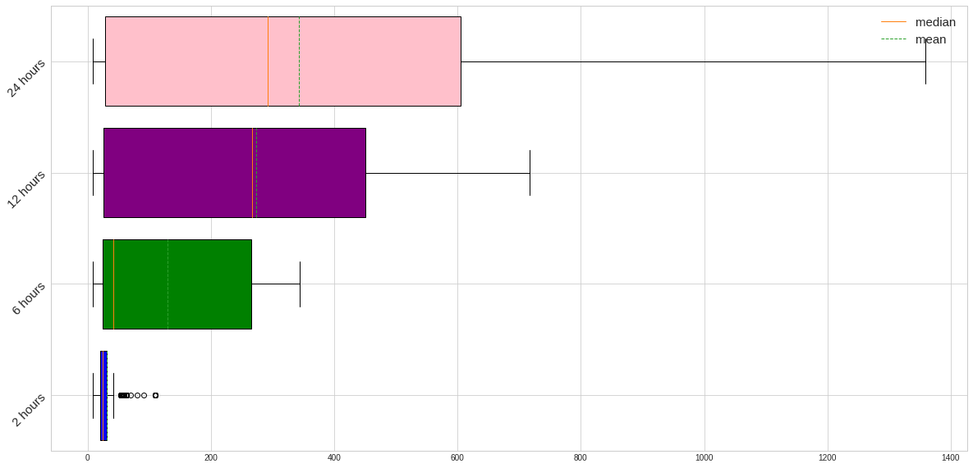
 |  | Bharatpur | 242 | 3.02 | 730.29 |  | Seti Zonal Hospital | 283 | 3.83 | 1083.52
 | 12 | Kirtipur Hospital | 1035 | 2.40 | 2486.04 | 12 | Kirtipur Hospital | 1608 | 5.13 | 8248.67
 |  | Janakpur Zonal Hospital | 478 | 4.21 | 2011.95 |  | Regional Hospital, Surkhet | 1110 | 5.92 | 6571.80
 |  | Karnali Zonal Hospital | 32 | 6.61 | 211.65 |  | Karnali Zonal Hospital | 157 | 5.25 | 823.83
 |  | Seti Zonal Hospital | 243 | 6.13 | 1489.33 |  | Medical College Dharan | 1043 | 4.45 | 4637.34
 | 24 | Kirtipur Hospital | 805 | 1.28 | 1032.50 | 24 | Kirtipur Hospital | 1311 | 4.55 | 5958.86
 |  | Sagarmatha Zonal Hospital | 458 | 3.60 | 1648.75 |  | Pokhara Regional Hospital | 692 | 4.28 | 2962.63
 |  | Bheri Zonal Hospital | 275 | 3.72 | 1023.56 |  | Regional Hospital, Surkhet | 1085 | 6.90 | 7491.09
 |  | Bharatpur | 251 | 3.20 | 802.64 |  | Mechi Zonal Hospital | 874 | 5.81 | 5081.17
5 | 2 | Kirtipur Hospital | 620 | 0.50 | 312.96 | 2 | Kirtipur Hospital | 187 | 1.07 | 200.38
 |  | Mechi Zonal Hospital | 81 | 0.62 | 49.93 |  | Sub- Regional Hospital , Birgunj | 137 | 1.04 | 141.90
 |  | Janakpur Zonal Hospital | 134 | 0.70 | 93.49 |  | Koshi Zonal Hospital, Biratnagar | 142 | 1.02 | 144.71
 |  | Bheri Zonal Hospital | 120 | 0.15 | 18.45 |  | Janakpur Zonal Hospital | 211 | 1.06 | 223.86
 |  | Medical College Dharan | 118 | 0.43 | 51.06 |  | Seti Zonal Hospital | 30 | 1.36 | 40.85
 |  | Butwal | 70 | 0.85 | 59.58 |  | Butwal | 149 | 1.35 | 201.48
 | 6 | Kirtipur Hospital | 855 | 1.41 | 1201.52 | 6 | Kirtipur Hospital | 696 | 2.95 | 2055.74
 |  | Pokhara Regional Hospital | 115 | 2.38 | 273.27 |  | Pokhara Regional Hospital | 535 | 3.24 | 1733.07
 |  | Janakpur Zonal Hospital | 234 | 1.74 | 406.02 |  | Janakpur Zonal Hospital | 711 | 2.84 | 2016.71
 |  | Rapti Zonal Hospital | 282 | 3.21 | 904.37 |  | Rapti Zonal Hospital | 663 | 3.56 | 2358.33
 |  | Seti Zonal Hospital | 29 | 1.75 | 50.81 |  | Seti Zonal Hospital | 279 | 3.82 | 1065.32
 |  | Medical College Dharan | 222 | 1.60 | 355.04 |  | Medical College Dharan | 543 | 3.00 | 1627.18
 | 12 | Kirtipur Hospital | 950 | 1.87 | 1775.29 | 12 | Kirtipur Hospital | 1024 | 4.03 | 4126.23
 |  | Janakpur Zonal Hospital | 252 | 2.23 | 562.73 |  | Rapti Zonal Hospital | 619 | 3.55 | 2199.96 | Using population density
 |  | Rapti Zonal Hospital | 308 | 3.48 | 1073.29 |  | Karnali Zonal Hospital | 145 | 4.96 | 719.34 | Average travel time to Kirtipur Hospital with the population affected |  |  |  | Number of hospitals chosen
 |  | Karnali Zonal Hospital | 14 | 4.53 | 63.37 |  | Seti Zonal Hospital | 355 | 4.59 | 1629.56 | #REF! |  |  |  | 3
 |  | Seti Zonal Hospital | 38 | 3.17 | 120.39 |  | Medical College Dharan | 1043 | 4.45 | 4637.34
 |  | Medical College Dharan | 226 | 1.68 | 379.88 |  | Bharatpur | 751 | 4.98 | 3742.24
 | 24 | Kirtipur Hospital | 785 | 1.17 | 918.27 | 24 | Kirtipur Hospital | 982 | 3.76 | 3689.33
 |  | Sub Regional Hospital, Ghorahi | 107 | 2.91 | 311.02 |  | Pokhara Regional Hospital | 574 | 3.85 | 2210.28 |  |  |  |  | 5
 |  | Janakpur Zonal Hospital | 252 | 2.23 | 562.73 |  | Sub Regional Hospital, Ghorahi | 792 | 4.76 | 3772.25
 |  | Bheri Zonal Hospital | 185 | 2.52 | 466.35 |  | Mechi Zonal Hospital | 242 | 3.40 | 822.86
 |  | Medical College Dharan | 226 | 1.68 | 379.88 |  | Sagarmatha Zonal Hospital | 949 | 3.99 | 3782.98
 |  | Bharatpur | 234 | 3.05 | 713.82 |  | Seti Zonal Hospital | 423 | 6.00 | 2537.67 |  |  |  |  |  | Time parameter |  | Avg. travel time with the additional hospitals | # of patients with kirtipur access | # of patients who will have access | Average % change with more hospitals | % increase in patient access from kirtipur only to re-allocation model
 |  |  |  |  |  |  |  |  |  |  |  |  |  |  |  | 2
 |  |  |  |  |  |  |  |  |  |  |  |  |  |  |  | 6
 |  |  |  |  |  |  |  |  |  |  |  |  |  |  |  | 12
 |  |  |  |  |  |  |  |  | % Decrease |  |  |  |  |  |  | 24
 |  |  |  |  |  |  |  |  | % Increase |  |  |  |  |  |  | 2
 |  |  |  |  |  |  |  |  |  |  |  |  |  |  |  | 6 |  | 190.07 | 696 | 3427 | 77.09% | 392.39%
 |  |  |  |  |  |  |  |  |  |  |  |  |  |  |  | 12 |  | 259.91 | 1023 | 3937 | 80.14% | 284.85%
 |  |  |  |  |  |  |  |  |  |  |  |  |  |  |  | 24 |  | 254.36 | 982 | 3961 | 85.80% | 303.36%

